Sheet1
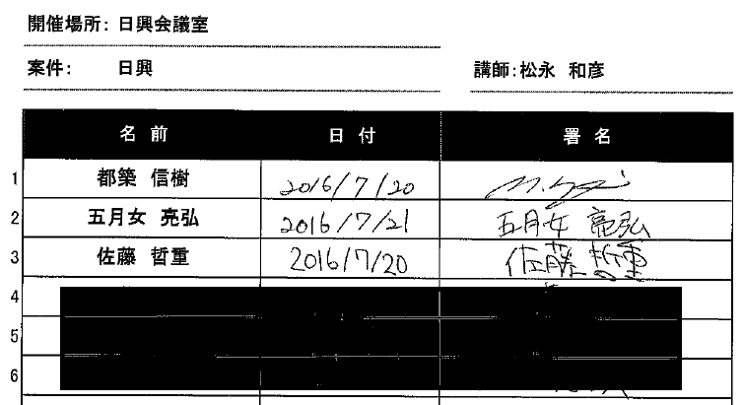
法令/ビジネスルール指導記録（日興範囲の抜粋）

